11~20
화면레이아웃 | 기능ID | 화면ID | 화면명 | 업무구분 | 전체
 | 3.1.2 | USR_006 | 도서 예약 목록 화면 | 작성자 | 김영광
 | 3.1.3 | USR_007 | 도서 신청 현황 | 작성일 | 2022.11.14

레이아웃 |  |  |  |  | 설명
 |  |  |  |  | 0 | 내 서재 메뉴로 이동
// USR_006 |  |  |  |  | n | 해당 예약번호의 도서를 취소
============================ 도서 예약 현황 ===========================
예약번호 도서번호 예약일 예상반납일 대여상태 저자명 제목
1 32 2022.12.10 2022.12.12 대여중 김민수 자바의 기초
--------------------------------------------------------------------
>> 취소를 원하시면 예약 번호를 입력해주세요
---------------------------------------
>> 입력 (나가기:0) :

 |  |  |  |  | 0 | 내 서재 메뉴로 이동
 |  |  |  |  | n | 해당 번호의 신청 취소

화면레이아웃 | 기능ID | 화면ID | 화면명 | 업무구분 | 전체
 | 3.1.4 3.1.4.1 | USR_008 USR_009 | 내 건의사항 메뉴 건의사항 수정 화면 | 작성자 | 김영광
 |  |  |  | 작성일 | 2022-11-14

레이아웃 |  |  |  |  | 설명
 |  |  |  |  | 0 | 내 서재 메뉴로 이동
 |  |  |  |  | n | 해당 번호의 글 상세보기

 |  |  |  |  |  | 수정할 제목과 내용을 입력해 수정

화면레이아웃 | 기능ID | 화면ID | 화면명 | 업무구분 | 전체
 | 4 4.1.2 | USR_010 USR_011 | 도서 메뉴 도서 검색 화면 | 작성자 | 김영광
 |  |  |  | 작성일 | 2022-11-14

레이아웃 |  |  |  |  | 설명
 |  |  |  |  | 1 | 전체 도서목록을 조회
 |  |  |  |  | 2 | 조건별 도서 검색
 |  |  |  |  | 3 | 도서 반납 메뉴 이동
 |  |  |  |  | 4 | 상위 메뉴 이동

 |  |  |  |  | 1 | 도서명으로 검색
 |  |  |  |  | 2 | 저자명으로 검색
 |  |  |  |  | 3 | 출판사명으로 검색
 |  |  |  |  | 4 | 도서 메뉴로 이동

화면레이아웃 | 기능ID | 화면ID | 화면명 | 업무구분 | 전체
 | 4.1.2 4.1.3 | USR_012 USR_013 | 도서 검색 목록 화면 도서 신청 화면 | 작성자 | 김영광
 |  |  |  | 작성일 | 2022-11-14

레이아웃 |  |  |  |  | 설명
 |  |  |  |  | 1 | 전체 도서목록을 조회
 |  |  |  |  | 2 | 조건별 도서 검색
 |  |  |  |  | 3 | 도서 반납 메뉴 이동
 |  |  |  |  | 4 | 상위 메뉴 이동


 |  |  |  |  |  | 검색한 도서가 없을 때 도서 신청이 가능

 |  |  |  |  | 1 | 도서 신청 메뉴로 이동
 |  |  |  |  | 2 | 상위 메뉴로 이동

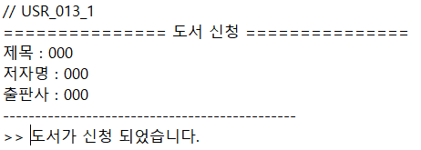

화면레이아웃 | 기능ID | 화면ID | 화면명 | 업무구분 | 전체
 | 4.1.4 6.1 | USR_014 USR_015 | 도서 반납 화면 건의사항 등록 | 작성자 | 김영광
 |  |  |  | 작성일 | 2022-11-14

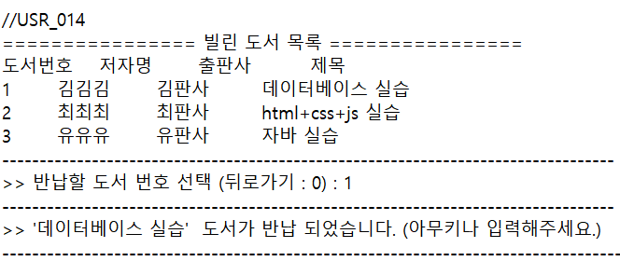
레이아웃 |  |  |  |  | 설명
 |  |  |  |  | n | 해당 번호의 도서를 반납
 |  |  |  |  | 0 | 상위 메뉴로 이동

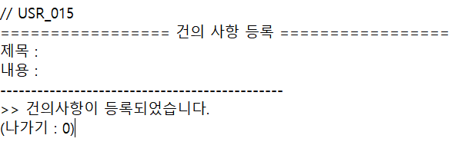
 |  |  |  |  |  | 제목과 내용을 입력받아 건의사항을 등록

 |  |  |  |  | 0 | 상위 메뉴로 이동

31~40
화면레이아웃 | 기능ID | 화면ID | 화면명 | 업무구분 | 전체
 | 9.2 | ADM_008 | 도서 등록 | 작성자 | 유범석
 |  |  |  | 작성일 | 2022-11-14

레이아웃 |  |  |  |  | 설명
 |  |  |  |  | 1 | 회원 신청 도서목록 보기
 |  |  |  |  | 2 | 신규도서 직접 등록
 |  |  |  |  | 3 | 이전 메뉴

화면레이아웃 | 기능ID | 화면ID | 화면명 | 업무구분 | 전체
 | 9.2.1 | ADM_009 | 신청 도서 목록 | 작성자 | 유범석
 |  |  |  | 작성일 | 2022-11-14

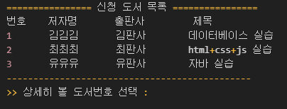
레이아웃 |  |  |  |  | 설명
 |  |  |  |  | n | 상세히 볼 신청 도서 선택

화면레이아웃 | 기능ID | 화면ID | 화면명 | 업무구분 | 전체
 |  | ADM_010 | 신청 도서 상세 정보 | 작성자 | 유범석
 |  |  |  | 작성일 | 2022-11-14

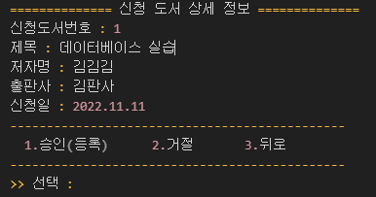
레이아웃 |  |  |  |  | 설명
 |  |  |  |  | 1 | 신청 도서를 등록
 |  |  |  |  | 2 | 신청 도서를 거절
 |  |  |  |  | 3 | 이전 메뉴

화면레이아웃 | 기능ID | 화면ID | 화면명 | 업무구분 | 전체
 | 9.2.2 | ADM_011 | 신규 도서 등록 | 작성자 | 유범석
 |  |  |  | 작성일 | 2022-11-14

레이아웃 |  |  |  |  | 설명
 |  |  |  |  |  | 입력값을 받아 도서 등록

화면레이아웃 | 기능ID | 화면ID | 화면명 | 업무구분 | 전체
 | 10.1.1.1 | ADM_012 | 건의 사항 댓글 등록 | 작성자 | 유범석
 |  |  |  | 작성일 | 2022-11-14

레이아웃 |  |  |  |  | 설명
 |  |  |  |  |  | 제목과 내용을 입력받아
 |  |  |  |  |  | 댓글을 등록

화면레이아웃 | 기능ID | 화면ID | 화면명 | 업무구분 | 전체
 | 10.1.1.2 | ADM_013 | 건의 사항 댓글 수정 | 작성자 | 유범석
 |  |  |  | 작성일 | 2022-11-14

레이아웃 |  |  |  |  | 설명
 |  |  |  |  |  | 수정할 제목과 내용을
 |  |  |  |  |  | 입력받아 수정

화면레이아웃 | 기능ID | 화면ID | 화면명 | 업무구분 | 전체
 | 10.1.1.4 | ADM_014 | 건의 사항 확인 체크 | 작성자 | 유범석
 |  |  |  | 작성일 | 2022-11-14

레이아웃 |  |  |  |  | 설명
 |  |  |  |  | 1 | 건의 사항 확인에 대해
 |  |  |  |  |  | 작성자에게 알리기 위한
 |  |  |  |  |  | 체크
 |  |  |  |  | 2 | 이전 메뉴

화면레이아웃 | 기능ID | 화면ID | 화면명 | 업무구분 | 전체
 | 11.1.1.1 | ADM_015 | 공지사항 수정 | 작성자 | 유범석
 |  |  |  | 작성일 | 2022-11-14

레이아웃 |  |  |  |  | 설명
 |  |  |  |  |  | 수정할 제목과 내용을
 |  |  |  |  |  | 입력받아 수정

화면레이아웃 | 기능ID | 화면ID | 화면명 | 업무구분 | 전체
 | 11.1.1.2 | ADM_016 | 공지사항 삭제 | 작성자 | 유범석
 |  |  |  | 작성일 | 2022-11-14

레이아웃 |  |  |  |  | 설명
 |  |  |  |  | Y | 공지사항 삭제 처리
 |  |  |  |  | N | 취소

화면레이아웃 | 기능ID | 화면ID | 화면명 | 업무구분 | 전체
 | 11.2 | ADM_017 | 공지사항 등록 | 작성자 | 유범석
 |  |  |  | 작성일 | 2022-11-14

레이아웃 |  |  |  |  | 설명
 |  |  |  |  |  | 제목과 내용을 입력받아
 |  |  |  |  |  | 공지사항을 등록

